TWP
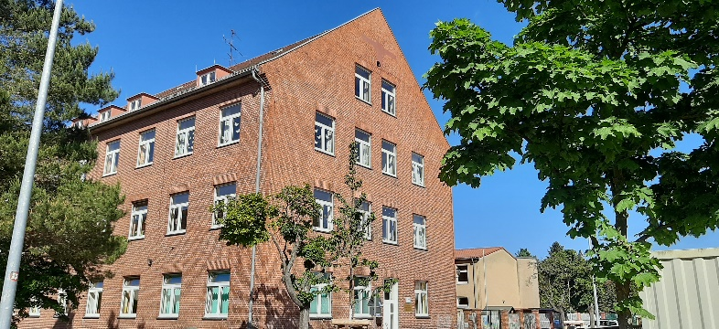
Stadt Rathenow
Wachstum und Nachhaltige Erneuerung

Projekt: Neubau der Grundschule "GESCHWISTER-SCHOLL"

HONORARANGEBOT

 | Bitte nur die blauen Felder ausfüllen!

Büro: | …………………………………………………………..…….

 |  |  |  |  | Kosten in € netto
Anrechenbare Kosten - TWP - 55% der KG 300 + 10% der KG 400 |  |  |  |  | 7,673,350.00 €

Pos | Leistung |  |  |  | Kosten in € netto
1 | Honorar Grundleistungen
 | Ansatz zu Grundleistungen nach HOAI §51 Tragwerksplanung
 | anrechenbare Kosten | 7,673,350.00 €
 | Honorarzone | IV | Honorarsatz
 | Grundhonorar für alle Leistungsphasen (1-6) |  | Honorarsumme

 | zu beauftragende Leistungsphasen | Prozentsatz nach HOAI |  | angebotene Prozentsätze
 | Leistungsphase 1 (Grundlagenermittlung) | 3% |  |  | 0.00 €
 | Leistungsphase 2 (Vorplanung) | 10% |  |  | 0.00 €
 | Leistungsphase 3 (Entwurfsplanung) | 15% |  |  | 0.00 €
 | Leistungsphase 4 (Genehmigungsplanung) | 30% |  |  | 0.00 €
 | Leistungsphase 5 (Ausführungsplanung) | 40% |  |  | 0.00 €
 | Leistungsphase 6 (Vorbereitung der Vergabe) | 2% |  |  | 0.00 €
1 | Summe Honorar Grundleistungen | 100% |  | 0.0% | 0.00 €

2 | Besondere Leistungen |  |  |  | Kosten netto
2.1 | Variantenuntersuchung Konstruktionssystem |  | psch. |  | 0.00 €
 | Es sind nachrichtlich die kalkulierten Stunden anzugeben! |  | Stundenanzahl | h
2 | Summe Besondere Leistungen |  |  |  | 0.00 €

1+2 | Summe gesamt netto Grundleistungen und Besondere Leistungen |  |  |  | 0.00 €

3 | Nebenkosten
 | Nebenkosten Reisekosten werden nicht gesondert erstattet, sondern sind in die Nebenkosten einzukalkulieren. |  | Prozent |  | 0.00 €
3 | Summe Nebenkosten |  |  |  | 0.00 €

 | Gesamthonorar netto |  |  |  | 0.00 €
 | Mehrwertsteuer 19 % |  | 19% |  | 0.00 €
 | Gesamthonorar brutto |  |  |  | 0.00 €

 | Stundensätze für Unvorhergesehenes
 | Projektleitung |  | netto
 | qualifizierte technische Projektbearbeitung |  | netto
 | sonstige Mitarbeiter:innen |  | netto

 |  |  |  | Stempel / Unterschrift Bieter

